规范名词注解配置列表
间距涉及检测内容注解
列名 | 类型 | 属性值 （规范名称） | 对应值（常用图面类型项名称） | 说明 | 问题
条款类型 | 检测条款相关 | 检测条款 | 按顺序检测的条款 | 固定
 |  | 取值条款 | 只用于检测条款中调用，获取值，如半间距的获取
 |  | 设置条款 | 用来设置某些条件是否处理，如扣减底层非住宅高度
 |  | 注释条款 | 只是作为注释的补充，不用计算值（其值已经在其他条款中有体现，这里只是对条款进行补充介绍）
规范序号 | 检测条款相关 |  |  | 条款的标识符号，用于依次检测，以及跳转查找使用。 每一序号中对应的多行条款从上往下检测
建筑属性 | 建筑一 建筑二 | 各类建筑 | 所有类型建筑 | 属性值录入用“、”，对应值用“|”连接 规则中有特殊要求建筑 （对应值取建筑“类型”项）
 |  | 住宅建筑 | 洋房|别墅
 |  | 非住宅建筑 | !=洋房|别墅
居住建筑 高度分类特性 | 建筑一 建筑二 | 低层 | 1<=层数<=3 | 层数楼高特性描述 （层数与建筑高度为固定字段）
 |  | 多层 | 4<=层数<=6
 |  | 中高层 | 7<=层数
 |  | 高层 | 7<=层数
非居住建筑 高度分类特性 | 建筑一 建筑二 |  | 建筑高度<=10
 |  |  | 10<建筑高度<=24 & 层数>1
 |  |  | 建筑高度>24
投影方式 | 正对范围投影方式 | 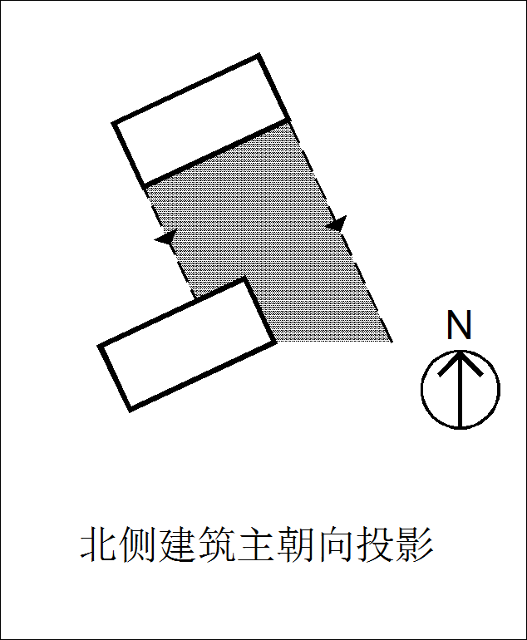 | N | 判断表中的示意图（上北下南） 在当地是否属于正对范围 （Y/N）
 |  | 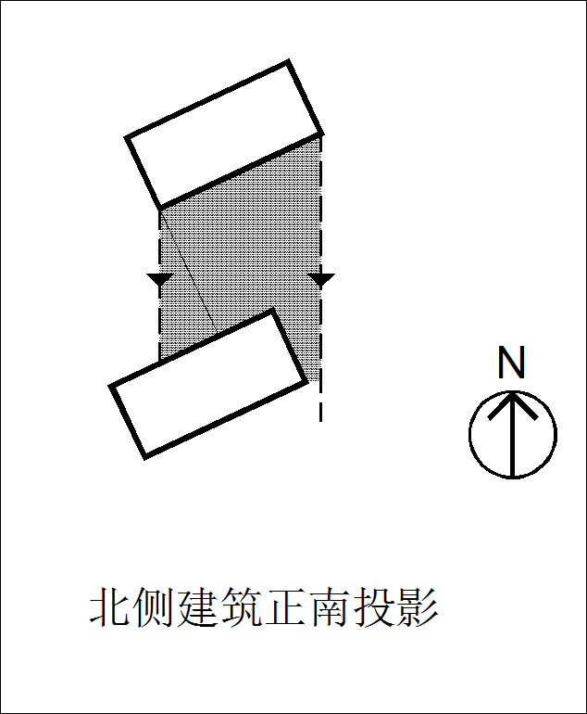 | N
 |  | 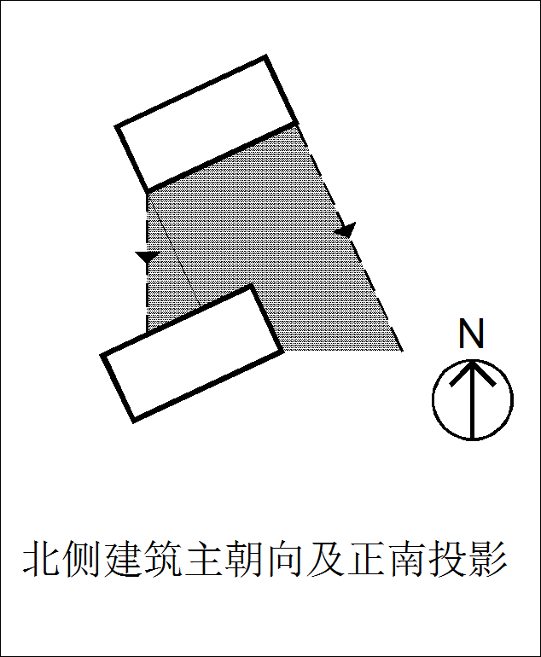 | Y
 |  | 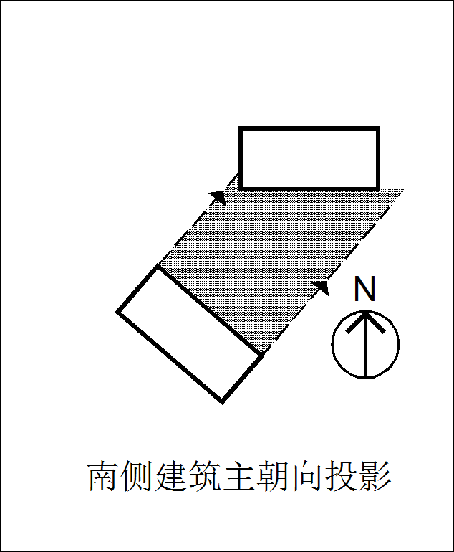 | N
布置方式 | 建筑间关系 | 平行 | <=30 | 按规范条文解析，两栋楼之间夹角
 |  | 垂直 | >60
 |  | 非平行非垂直 | >30&<=60
 |  | 山墙相对 | 两楼栋的山墙互相投影到 | 固定的项，软件自动判定
 |  | 错位 | 建筑外包框投影无重叠，即两建筑无相对面，或只有单个楼栋的山墙投影到另一楼栋且无其他相对关系
 |  | 正向无重叠 |  | 重叠的长度小于（等于）的米，则判断为正向无重叠（单位米） 当地无该项可不填
重叠方式 | 重叠方式 | 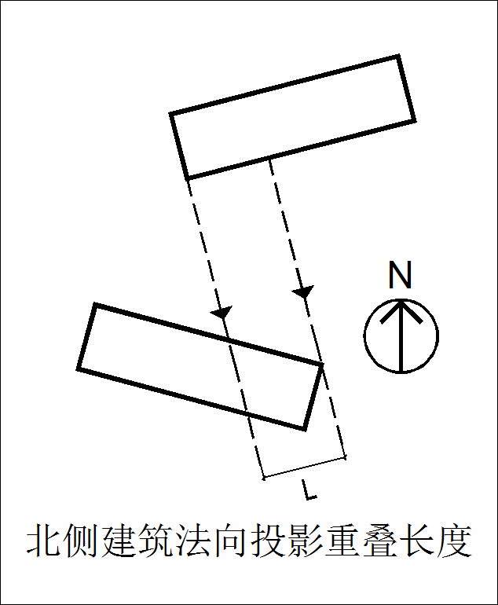 | Y | 判断表中的示意图（上北下南） 在当地判断正向重叠的长度时 采用哪种投影方式计算长度 （Y/N） 当地无正向无重叠的判断可全填N
 |  | 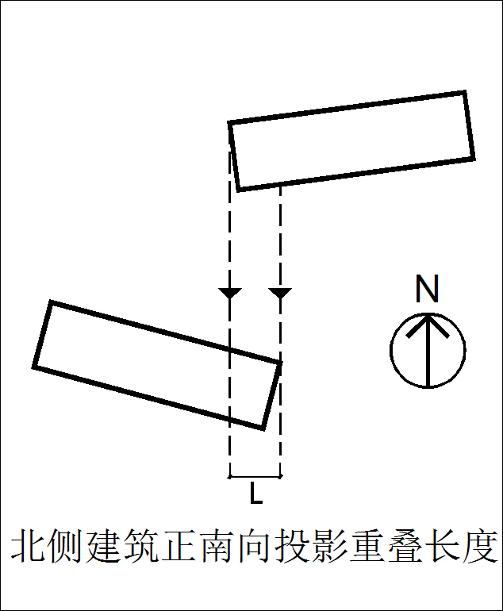 | N
建筑朝向 | 建筑一 建筑二 | 南北向 | >45&<135|>225&<315 | 根据规范修改判定角度值，并添加自定项朝向
 |  | 东西向 | >=0 & <=45 | >=135 & <=225|>=315&<=360
建筑位置 | 建筑一 建筑二 |  | >=0 & <=45 | >=135 & <=225|>=315&<=360 | 固定，软件自动判定 建筑一/二建筑位于建筑二/一哪个方位: 南侧、北侧、东侧、西侧
建筑夹角 | 建筑间关系 |  |  | 固定，软件自动判定 两建筑之间的夹角
建筑相对关系 | 建筑间关系 |  |  | 固定，软件自动判定 建筑相对关系： 主朝向相对、山墙相对、主朝向对山墙、不相对
相对山墙设施 | 建筑间关系 |  |  | 固定，软件自动判定 山墙设施（两建筑之间的关系）： 有、无、单侧、两侧
山墙设施 | 建筑一 建筑二 |  |  | 固定，软件自动判定 判断山墙侧有没有开窗 山墙设施： 有、无、单侧、两侧
相对山墙宽度 | 建筑间关系 |  |  | 固定，软件自动判定 相对山墙宽度： 指相对的两朝向边中为山墙的建筑的山墙宽度，如垂直布置时，与主朝向相对的山墙边宽度
山墙宽度 | 建筑一 建筑二 |  |  | 固定，软件自动判定 山墙宽度（单个建筑）
建筑高度 | 建筑一 建筑二 |  |  | 固定，软件自动判定 建筑高度（单个建筑）
建筑形态 | 建筑一 建筑二 | 点式建筑 | 长宽比 <= 2.0 | 软件固定点式、条式建筑两类建筑形态，可通过配置设置其判断条件
 |  | 条式建筑 | 长宽比 > 2.0
建筑面宽 | 建筑一 建筑二 |  |  | 固定，软件自动判定 建筑主朝向边宽度（长边宽度）
山墙投影宽度 | 建筑间关系 |  |  | 固定，软件自动判定 山墙投影宽度： 山墙相对时的投影重叠宽度，厦门等版本需要用到的属性
正向重叠长度 | 建筑间关系 |  |  | 固定，软件自动判定 正向重叠长度： 建筑正向相对时正向重叠的长度
地上层数 | 建筑一 建筑二 |  |  | 固定，软件自动判定 地上层数
地下层数 | 建筑一 建筑二 |  |  | 固定，软件自动判定 地下层数
首层性质 | 建筑一 建筑二 |  |  | 固定，软件自动判定 建筑首层的性质
首层高度 | 建筑一 建筑二 |  |  | 固定，软件自动判定 建筑首层的高度
首层架空 | 建筑一 建筑二 |  |  | 固定，软件自动判定 建筑首层架空： 是、否
底层非住宅高度 | 建筑一 建筑二 |  |  | 固定，软件自动判定 住宅建筑底层非住宅高度： 有、无
公式 | 检测条款相关 |  | 示例： 0.9*[3.3.5&3.6.1&3.7.2] max(Hs,Hp,16) 消防间距 | 检测公式： 涉及跳转、取值等
最小值 | 检测条款相关 |  |  | 最小间距值： 代表除满足间距公式中的值只要还应满足的一个最小值，也可以写成公式
条款内容 | 检测条款相关 |  |  | 检测条款内容：条款所走的要求详情
备注 | 检测条款相关 |  |  | 额外的备注，与检测无关，仅用于自己查看、注解使用
区域类型 |  | 新区 | 新区 | 根据规范描述填写 根据提供资料，修改配置文件
 |  | 旧区 | 旧区
构件参与计算 |  | 是 | 进深 <= 1.5 构件总长占比 <= 0.5 | 软件定义好的判断条件 （构件参与计算建筑间距条件）

控制线类型 |  |  |  | 红线类型等
建筑大项 |  |  |  | 固定： 地上建筑、地下建筑
建筑主次面朝向 |  |  |  | 建筑与红线相对关系： 主要朝向、次要朝向
红线方位 |  |  |  | 红线位于建筑的哪个方位: 东、西、南、北
面临主要主入口 |  |  |  | 面临主要主入口：建筑与控制线相对方向是否存在出入口 有、无
红线夹角 |  |  |  | 红线与正南北轴线夹角
。。。 |  |  |  | 其他属性，如道路红线宽度等等根据红线实体属性内容进行动态配置

注释： 1、上述的列表项为目前已经添加的项，若不需要可不设置，间距退让模板中也可隐藏或删除，只要不在条款中填写该项条件值，软件会自动略过不处理该项。 2、若有新的筛选项需要添加，在最下方添加，标黄显示。

建筑间距模板
建筑间距规范要求
条款类型：检测条款、取值条款、注释条款、设置条款 检测条款：按顺序检测的条款 取值条款：只用于检测条款中调用，获取值，如半间距的获取 设置条款：用来设置某些条件是否处理，如扣减底层非住宅高度 注释条款：只是作为注释的补充，不用计算值（其值已经在其他条款中有体现，这里只是对条款进行补充介绍） | 建筑属性，如： 居住建筑 非居住建筑 详细内容见“规范名词注解配置列表”中的“建筑属性”。 |  | 条款的标识符号，用于依次检测，以及跳转查找使用。 每一序号中对应的多行条款从上往下检测 | 高度分类特性，如： 低层、多层 详细内容见“规范名词注解配置列表”中的“居住建筑 高度分类特性”与“非居住建筑 高度分类特性” |  | 建筑高度（单个建筑）如：<=16 |  | 建筑层数（单个建筑） 如：<=7 |  | 布置方式： 如：平行、垂直。 详细内容见“规范名词注解配置列表”中的“布置方式” | 建筑夹角： 两建筑之间的夹角，如：<=30 | 相对山墙设施： 从下列中选择（可用“|”多选）：有、无、单侧、两侧 | 建筑朝向： 指单个建筑的主朝向方向，详细内容见“规范名词注解配置列表”中的“建筑朝向” |  | 建筑位置： 建筑一/二建筑位于建筑二/一哪个方位 从下列中选（可用“|”多选） 南 北 东 西 |  | 山墙宽度（单个建筑） 如：<=16 |  | 相对山墙宽度： 指相对的两朝向边中为山墙的建筑的山墙宽度，如垂直布置时，与主朝向相对的山墙边宽度 如：<=16 | 山墙设施：从下列中选（可用“|”多选）： 有、无、单侧、两侧 判断山墙侧有没有开窗、或者有没有阳台、飘窗等构建物 |  | 根据各城市规范，增加相应检测条件 | 需在图面定义的条件，定义后才可识别，如城市主干道、1千伏至10千伏高压线等 | 建筑形态： 从下列中选： 点式、条式 |  | 建筑主朝向边宽度（长边宽度） 如：>=16 |  | 山墙投影宽度： 山墙相对时的投影重叠宽度，厦门等版本需要用到的属性，如： <=10 | 正向重叠长度： 建筑正向相对时正向重叠的长度，如： <=5 | 建筑首层的性质 如：商业、公配 |  | 建筑首层的高度 如：<=10 |  | 建筑首层架空： 从下列中选：是、否 |  | 住宅建筑底层非住宅高度 如：<=10 |  | 区域类型： 新区、旧区 | 控制距离公式：例： ①[5.10]：代表转到规范序号为5.10的检测条款 ②Hs*0.7：代表南侧建筑高度乘0.7 公式中的字母含义可在“规范公式字母含义对应列表”中自行配置 | 最小距离值： 代表除满足间距公式中的值只要还应满足的一个最小值 如：6 | 由于跳转会引起建筑属性、布置方式等筛选条件的改变，这里添加跳转忽略筛选项，跳转后这些不再检测是否符合条件，只检测其他条件。如： 布置方式： 意味着 跳转之后不再判断布置方式； 建筑属性：建筑属性-建筑一、建筑二都不再判断； 高度分类特性-建筑一：表示只有这一项不检测 | 检测条款内容：条款所走的要求详情 | 额外的备注，与检测无关，仅用于自己查看、注解使用
条款类型 | 建筑属性-建筑一 | 建筑属性-建筑二 | 规范序号 | 高度分类特性-建筑一 | 高度分类特性-建筑二 | 建筑高度-建筑一 | 建筑高度-建筑二 | 建筑层数-建筑一 | 建筑层数-建筑二 | 布置方式 | 建筑夹角 | 相对山墙设施 | 建筑朝向-建筑一 | 建筑朝向-建筑二 | 建筑位置-建筑一 | 建筑位置-建筑二 | 山墙宽度-建筑一 | 山墙宽度-建筑二 | 相对山墙宽度 | 山墙设施-建筑一 | 山墙设施-建筑二 | 新增列 | 需图面控制条件 | 建筑形态-建筑一 | 建筑形态-建筑二 | 建筑面宽-建筑一 | 建筑面宽-建筑二 | 山墙投影宽度 | 正向重叠长度 | 首层性质-建筑一 | 首层性质-建筑二 | 首层高度-建筑一 | 首层高度-建筑二 | 首层架空-建筑一 | 首层架空-建筑二 | 底层非住宅高度-建筑二 | 底层非住宅高度-建筑二 | 区域类型 | 公式 | 最小值 | 跳转忽略筛选项 | 条款内容 | 备注
检测条款 | 住宅建筑 | 住宅建筑 | 9
 |  |  | 10.1 | 低层 | 低层|多层 |  |  |  |  | 平行 |  |  | 南北向 | 南北向 | 南 | 北 |  |  |  |  |  |  |  |  |  |  |  |  |  |  |  |  |  |  |  |  |  |  | 12 |  |  | 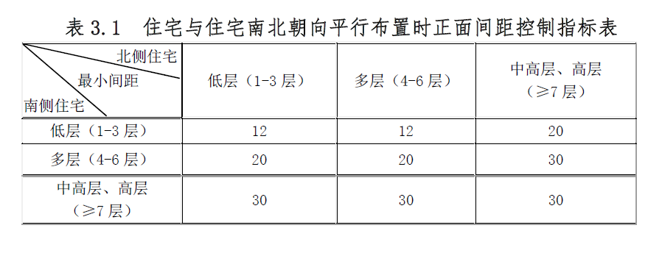
 |  |  |  | 低层 | 中高层|高层 |  |  |  |  | 平行 |  |  | 南北向 | 南北向 | 南 | 北 |  |  |  |  |  |  |  |  |  |  |  |  |  |  |  |  |  |  |  |  |  |  | 20
 |  |  |  | 多层 | 低层|多层 |  |  |  |  | 平行 |  |  | 南北向 | 南北向 | 南 | 北 |  |  |  |  |  |  |  |  |  |  |  |  |  |  |  |  |  |  |  |  |  |  | 20
 |  |  |  | 多层 | 中高层|高层 |  |  |  |  | 平行 |  |  | 南北向 | 南北向 | 南 | 北 |  |  |  |  |  |  |  |  |  |  |  |  |  |  |  |  |  |  |  |  |  |  | 30
 |  |  |  | 中高层|高层 | 低层|多层|中高层|高层 |  |  |  |  | 平行 |  |  | 南北向 | 南北向 | 南 | 北 |  |  |  |  |  |  |  |  |  |  |  |  |  |  |  |  |  |  |  |  |  |  | 30
 |  |  | 11.1 | 低层|多层|中高层 | 低层|多层|中高层 |  |  |  |  | 山墙相对 |  |  |  |  |  |  |  |  |  | 无 | 无 |  |  | 条式住宅 | 条式住宅 |  |  |  |  |  |  |  |  |  |  |  |  |  | 6 |  |  | 11.1 条式住宅，多层之间不小于6米
 |  |  | 11.2 | 高层 | 低层|多层|中高层|高层 |  |  |  |  | 山墙相对 |  |  |  |  |  |  |  |  |  | 无 | 无 |  |  |  |  |  |  |  |  |  |  |  |  |  |  |  |  |  | 13 |  |  | 11.2 高层与各种层数住宅之间不小于13米
 |  |  | 11.3 | 低层|多层|中高层|高层 | 低层|多层|中高层|高层 |  |  |  |  | 山墙相对 |  |  |  |  |  |  |  |  |  | 有 | 有 |  |  |  |  |  |  |  |  |  |  |  |  |  |  |  |  |  | 20 |  |  | 11.3 住宅建筑端部居室均为东西朝向的，侧面间距不小于20米
 |  |  | 11.4 | 低层|多层|中高层|高层 | 低层|多层|中高层|高层 |  |  |  |  | 垂直 |  |  | 南北向 | 东西向 | 南|北 | 南|北 |  | <=14 |  |  | 无 |  |  |  |  |  |  |  |  |  |  |  |  |  |  |  |  |  | 15 |  |  | 11.4 建筑物垂直布置时建筑间距应符合下列规定： 住宅主朝向被遮挡时，遮挡建筑山墙面宽小于等于14米时，不宜小于15米；但当侧面有居室窗户时，不宜小于20米；当山墙面宽大于14米时，按平行布置时的间距控制
 |  |  |  |  |  |  |  |  |  |  |  |  |  |  | 东|西 | 东|西 |  |  |  | 无
 |  |  |  | 低层|多层|中高层|高层 | 低层|多层|中高层|高层 |  |  |  |  | 垂直 |  |  | 南北向 | 东西向 | 南|北 | 南|北 |  | <=14 |  |  | 有 |  |  |  |  |  |  |  |  |  |  |  |  |  |  |  |  |  | 20
 |  |  |  |  |  |  |  |  |  |  |  |  |  |  | 东|西 | 东|西 |  |  |  | 有
 |  |  |  | 低层|多层|中高层|高层 | 低层|多层|中高层|高层 |  |  |  |  | 垂直 |  |  | 南北向 | 东西向 | 南|北 | 南|北 |  | >14 |  |  |  |  |  |  |  |  |  |  |  |  |  |  |  |  |  |  |  |  | [10.1] |  | 布置方式
 |  |  |  |  |  |  |  |  |  |  |  |  |  |  | 东|西 | 东|西
 |  |  | 11.5 | 低层|多层|中高层|高层 | 低层|多层|中高层|高层 |  |  |  |  |  | <=30 |  |  |  |  |  |  |  |  |  |  |  |  |  |  |  |  |  |  |  |  |  |  |  |  |  |  |  | [10.1] |  |  | 11.5 两栋建筑物夹角小于等于30度时，建筑间距按平行布置要求控制；两栋建筑物夹角大于60度时，建筑间距按垂直布置要求控制；两幢建筑物夹角大于30度，小于等于60度时，根据具体情况参照以上标准执行。
 |  |  |  | 低层|多层|中高层|高层 | 低层|多层|中高层|高层 |  |  |  |  |  | >60 |  |  |  |  |  |  |  |  |  |  |  |  |  |  |  |  |  |  |  |  |  |  |  |  |  |  |  | [11.4]
 |  |  |  | 低层|多层|中高层|高层 | 低层|多层|中高层|高层 |  |  |  |  |  | >30&<=60 |  |  |  |  |  |  |  |  |  |  |  |  |  |  |  |  |  |  |  |  |  |  |  |  |  |  |  | [10.1&11.4]
 | 住宅建筑 | 非住宅建筑 | 10.2 | 低层|多层 |  |  | <=12 |  |  | 平行 |  |  | 南北向 | 南北向 | 北 | 南 |  |  |  |  |  |  |  |  |  |  |  |  |  |  |  |  |  |  |  |  |  |  | 12 |  |  | 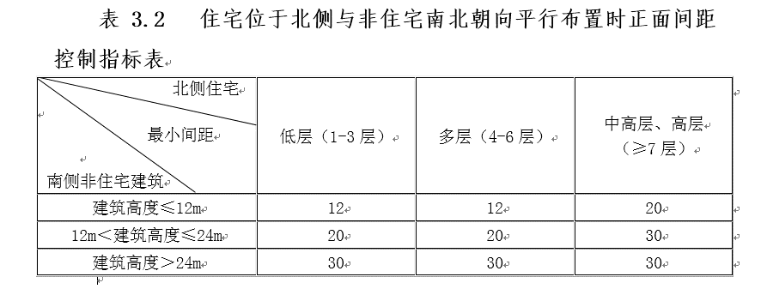
 |  |  |  | 中高层|高层 |  |  | <=12 |  |  |  |  |  | 南北向 | 南北向 | 北 | 南 |  |  |  |  |  |  |  |  |  |  |  |  |  |  |  |  |  |  |  |  |  |  | 20
 |  |  |  | 低层|多层 |  |  | >12&<=24 |  |  |  |  |  | 南北向 | 南北向 | 北 | 南 |  |  |  |  |  |  |  |  |  |  |  |  |  |  |  |  |  |  |  |  |  |  | 20
 |  |  |  | 中高层|高层 |  |  | >12&<=24 |  |  |  |  |  | 南北向 | 南北向 | 北 | 南 |  |  |  |  |  |  |  |  |  |  |  |  |  |  |  |  |  |  |  |  |  |  | 30
 |  |  |  | 低层|多层|中高层|高层 |  |  | >24 |  |  |  |  |  | 南北向 | 南北向 | 北 | 南 |  |  |  |  |  |  |  |  |  |  |  |  |  |  |  |  |  |  |  |  |  |  | 30
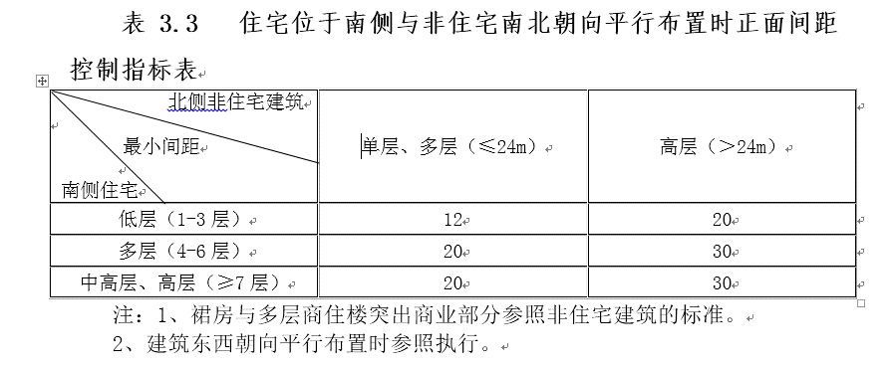
 |  |  | 10.3 | 低层 |  |  | <=24 |  |  | 平行 |  |  | 南北向 | 南北向 | 南 | 北 |  |  |  |  |  |  |  |  |  |  |  |  |  |  |  |  |  |  |  |  |  |  | 12 |  |  |  | 北方基本没有东西朝向的，所以注2基本没什么作用。
 |  |  |  | 低层 |  |  | >24 |  |  |  |  |  | 南北向 | 南北向 | 南 | 北 |  |  |  |  |  |  |  |  |  |  |  |  |  |  |  |  |  |  |  |  |  |  | 20
 |  |  |  | 多层 |  |  | <=24 |  |  |  |  |  | 南北向 | 南北向 | 南 | 北 |  |  |  |  |  |  |  |  |  |  |  |  |  |  |  |  |  |  |  |  |  |  | 20
 |  |  |  | 多层 |  |  | >24 |  |  |  |  |  | 南北向 | 南北向 | 南 | 北 |  |  |  |  |  |  |  |  |  |  |  |  |  |  |  |  |  |  |  |  |  |  | 30
 |  |  |  | 中高层|高层 |  |  | <=24 |  |  |  |  |  | 南北向 | 南北向 | 南 | 北 |  |  |  |  |  |  |  |  |  |  |  |  |  |  |  |  |  |  |  |  |  |  | 20
 |  |  |  | 中高层|高层 |  |  | >24 |  |  |  |  |  | 南北向 | 南北向 | 南 | 北 |  |  |  |  |  |  |  |  |  |  |  |  |  |  |  |  |  |  |  |  |  |  | 30

注释： 1、excel模板如上，不可更改结构，条款中规范序号必须输入，否则读取条款结束，下面行中的条款不再读取检测。 2、目前检测条件（列名称）如上所示，条件名不能更改，各条件上方有注解，含义可参照上方。若条款中无法找到可用列，需要增加条件列，须设计师标黄，便于和代码端沟通可行性，添加相应处理。 3、检测条款中用不到的检测条件，其所在列可以隐藏不显示，以便方便整体查看，同时，若对应检测条件中不输入内容，则此条件不判断。 4、增加“条款内容”列，用于显示条款内容。 5、若某条规范无法录入模板，则需要设计师标识出来。 6、若某一检测条款，公式、最小值皆为空，则这一项不检测。 7、软件检测时按照上述“检测条款”依次进行检测，最终检测结果取符合条件的最大值。“取值条款”是用于“检测条款”中公式跳转取值所用，依次检测时不会直接检测这一条款。“设置条款”为对某些控制条件进行设置的条款，目前只配置了对 是否扣减底层非住宅高度的控制，如上述表格中所示。“注释条款”，用于对条款内容的补充，不影响直接影响检测条款，可以说其内容已经渗透到检测条款的内部，这里只是对最终显示的检测条款内容的补充显示。

9、橘黄色填充：当实际执行与规范条款不一致时，按实际执行录入，我方需标蓝色填充 10、蓝色填充：代码端需标记蓝色填充，标记出没有处理的条款项，便于后期讨论沟通 11. 设置条款、取值条款和注释条款设计师不归类，由代码端处理 12. 需图面定义条件：如城市道路、高压线等需要图面定义后此条例才可识别，此列录入后代码端提供预设下拉框选项，供设计师选择定义：控制线、建筑、道路 13. 若设计师判断某条例较难录入或无法录入，将会标红文字或完全留空，并把详细条例标红 14. 当一个项目出现2个及以上规范控制时，可供设计师勾选多个规范，每个规范都需独立录入与识别，综合从严控制 15. 消防间距默认都检测，与此模板计算出来的间距值做比较，从严判断：等会发

